Hoja 1
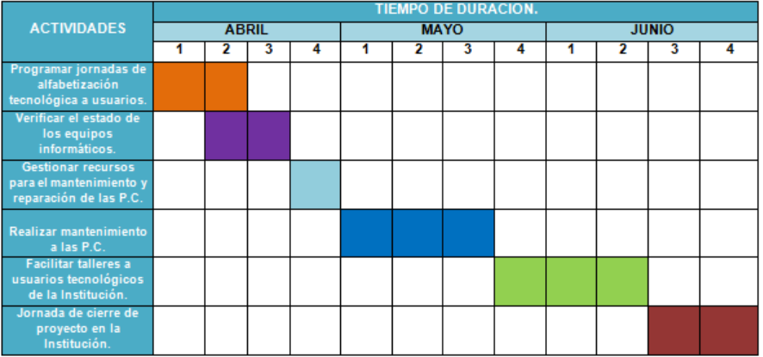
N° Actividad | Inicio | Final | 2021-03-04 | 2021-03-10 | 2021-03-12 | 2021-03-27 | 2021-04-02 | 2021-04-09 | 2021-04-16 | 2021-04-23 | 2021-04-30
 |  |  | Marzo |  |  |  | Abril
Propuesta de proyecto (1ra parte del Documento) | 2021-03-04 | 2021-03-10
Recolección de información (Árbol de preguntas) | 2021-03-10 | 2021-03-12
Documentación del proyecto (2da parte) | 2021-03-12 | 2021-03-27
Primer prototipo (Página web html) | 2021-03-27 | 2021-04-02
Segundo prototipo | 2021-04-02 | 2021-04-09
Tercer prototipo | 2021-04-09 | 2021-04-16
Pruebas finales / cambios | 2021-04-16 | 2021-04-23
Mantenimiento | 23/04/2021 | 2021-04-30

